상품제안서
프리미엄 무선충전 LED스탠드 | 상품코드: F20391

 |  |  |  |  |  |  | 02-412-0044 | www.easy1.co.kr
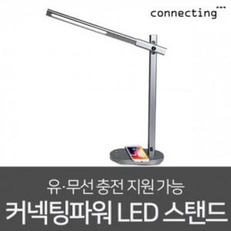

【상세/제작정보】 | 고급스러운 스텐드와 충전기능을 한번에

【인쇄/포장옵션】 | 레이저 / 포장지포장

【공급단가】 | 수량 | 50~ | 100~ | 500~ | 1,000~ | 2,000~
*VAT별도 | 단가 | 60,130원 | 57,900원 | 55,680원 | 53,450원 | 52,110원

【상품 URL】 | http://www.easy1.co.kr/src/goods_detail.php?gdno=20391

